상품제안서
컬러 3D 로고인쇄 마스크 | 상품코드: S14881

 |  |  |  |  |  |  | 02-713-8555 | www.synergygift.co.kr
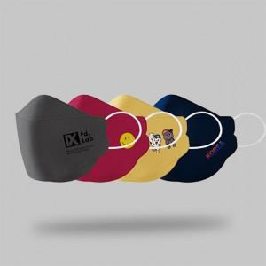 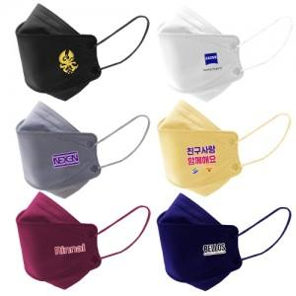 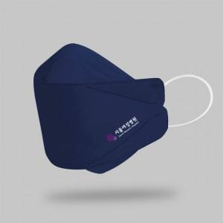

【상세/제작정보】 | 선명한 전사인쇄! 밀봉포장 3D 마스크

【인쇄/포장옵션】 | 풀칼라 / 실링밀봉포장

【공급단가】 | 수량 | 1,000~ | 3,000~ | 5,000~ | 10,000~ | 20,000~
*VAT별도 | 3D형 | 410원 | 400원 | 390원 | 380원 | 370원

【상품 URL】 | https://www.synergygift.co.kr:443/src/goods_detail.php?gdno=19556

